Mock Up & Content
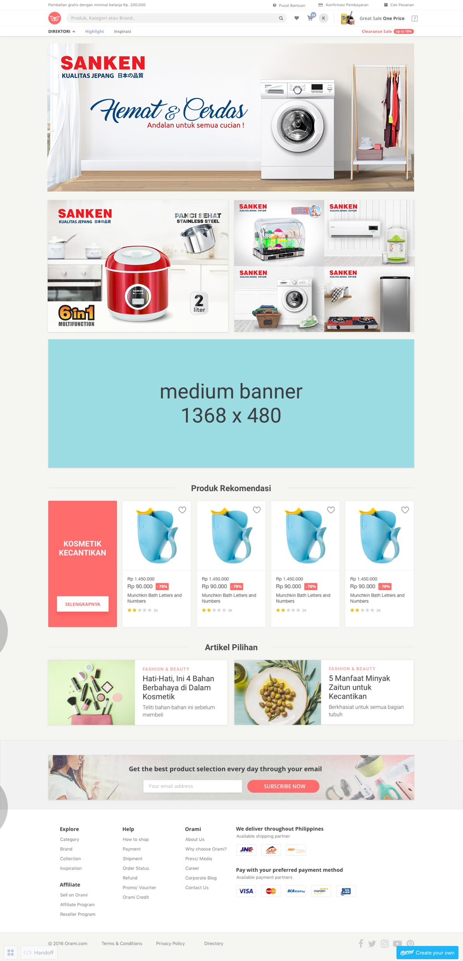

 | BANNER TITLE

 | BANNER SANKEN RICE COOKER (https://www.orami.co.id/bp/sanken-rice-cooker) |  | SANKEN DISH DRYER (https://www.orami.co.id/bp/sanken-dish-dryer) |  | SANKEN AC & DISPENSER (https://www.orami.co.id/bp/sanken-ac-water-dispenser)

 |  |  | SANKEN MESIN CUCI & SETRIKA (https://www.orami.co.id/bp/sanken-setrika-mesin-cuci |  | SANKEN KOMPOR KULKAS (https://www.orami.co.id/bp/sanken-kompor-kulkas)

 |  |  | PRODUK REKOMENDASI
DI TAKE OUT
 | Lihat Semua produk (https://www.orami.co.id/bp/sanken) | ID: 17253

 |  |  | ARTIKEL PILIHAN

 | ARTIKEL 1 (materi blm ada) |  |  | ARTIKEL 2 (materi blm ada)

